Leitor de rótulos
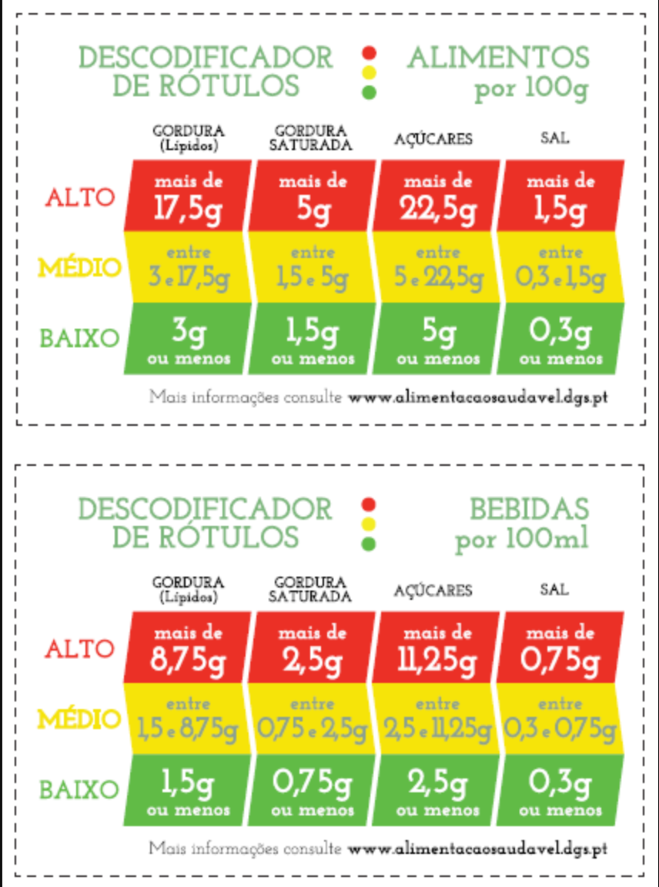
 |  | Alimentos |  |  |  | Bebidas
Designação | Rubrica | Lípidos por 100 g | Gordura saturada por 100 g | Açúcar por 100 g | Sal por 100 g | Lípidos por 100 ml | Gordura saturada por 100 ml | Açúcar por 100 ml | Designação2
 | Cereais (incluindo barras de cereais) | 2 | 7

